ТАСОС
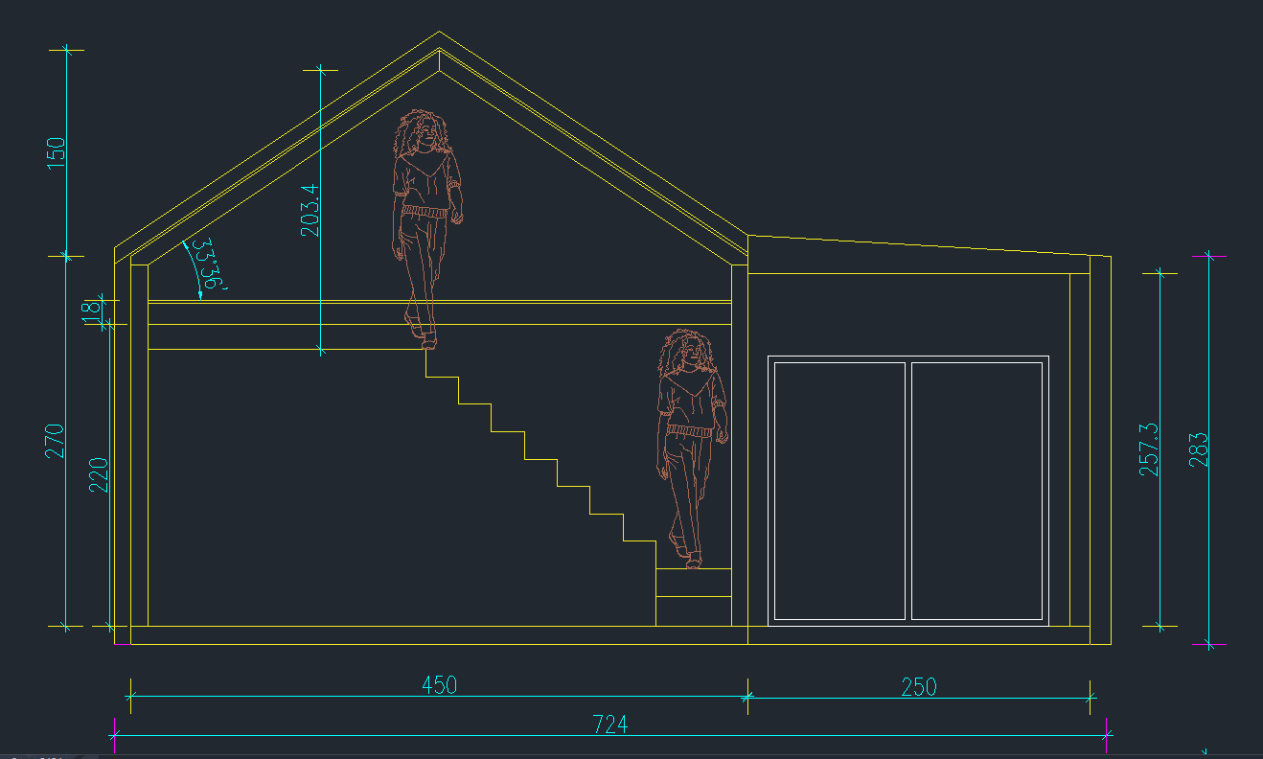
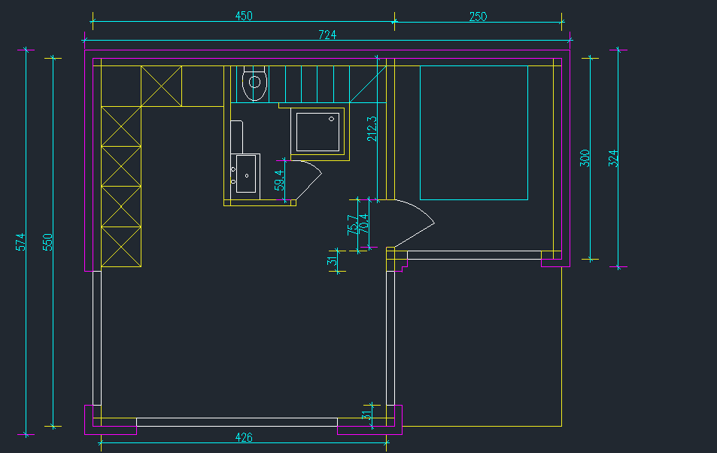
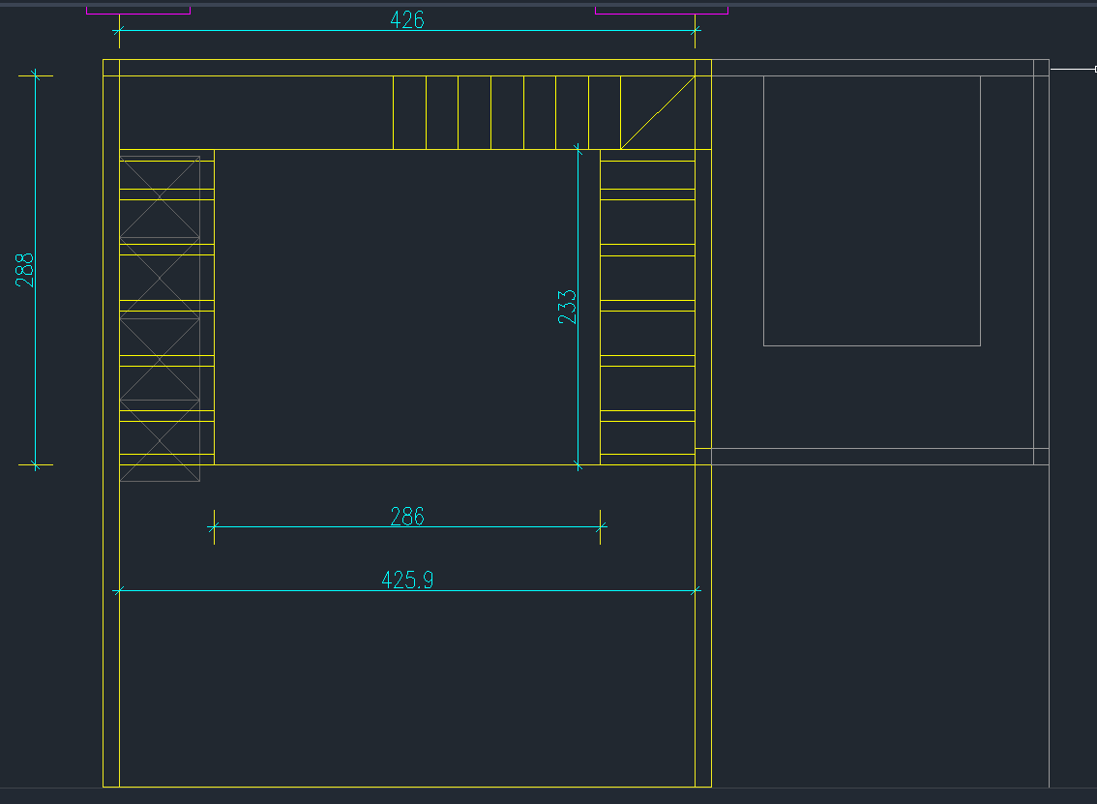
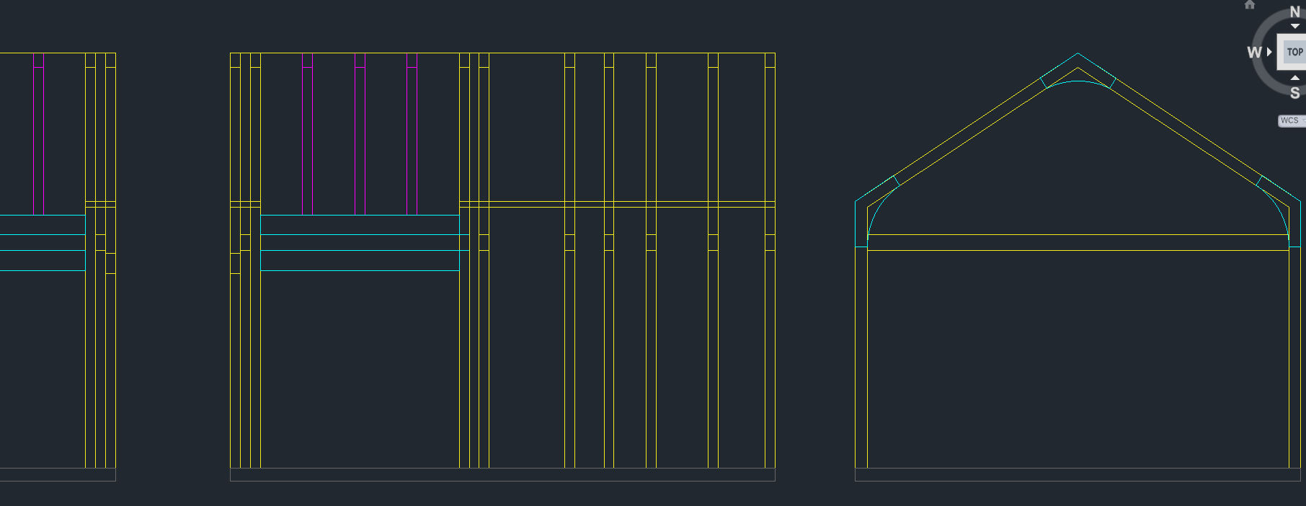
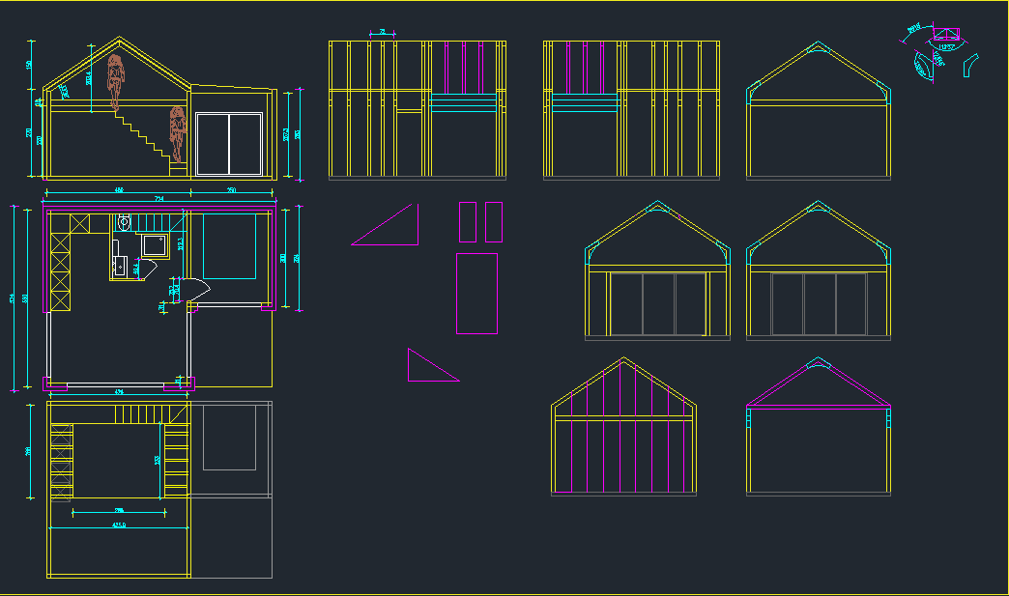
 | www.wooddesign.bg
 | Калкулация Tasos 38.5м2 (5,50*7,00м)
 | Две спални 1 баня: /от 2 до 4 души /
No | Описание | м.ед. | Колич. | Ед. Цена мат | Цена мат | Цена монтаж | Общо
1 | К-ция фасада,покрив, гредоред, стени 10х12 kvh | м3 | 2.184 | 690.00 | 1,506.96 | 2,074.80 | 3,581.76
2 | К-ция фасада,покрив, гредоред, стени 10х16 kvh | м3 | 1.664 | 690.00 | 1,148.16 | 1,580.80 | 2,728.96
3 | К-ция фасада,покрив, гредоред, стени 8х10 kvh | м3 | 1.352 | 690.00 | 932.88 | 1,284.40 | 2,217.28
4 | К-ция фасада,покрив, гредоред, стени 10х20 bsh | м3 | 0.324 | 850.00 | 275.40 | 307.80 | 583.20
5 | Масло 80+54+9+50 | м2 | 193 | 1.91 | 368.63 | 1,254.50 | 1,623.13
6 | Обработка шперплат стени, таван, стълба и второ ниво | м2 | 146.87 | 1.20 | 176.24 | 954.66 | 1,130.90
7 | креп.ел. | м2 | 145.3 | 8.50 | 1,235.05 | 0.00 | 1,235.05
8 | Планки | бр. | 66 | 12.00 | 792.00 | 0.00 | 792.00
9 | Шперплат мебелен 18 мм | м2 | 146.87 | 17.60 | 2,584.91 | 2,203.05 | 4,787.96
10 | ОСБ 18 mm | м2 | 118 | 5.86 | 691.48 | 885.00 | 1,576.48
11 | ОСБ 10 mm | м2 | 118 | 3.11 | 366.98 | 767.00 | 1,133.98
12 | 12 см нео 18-20 кг /м3 топлоизолация | м2 | 118 | 10.00 | 1,180.00 | 649.00 | 1,829.00
13 | Лепило панел | м2 | 118 | 3.00 | 354.00 | 2,950.00 | 3,304.00
14 | Летвена скара 3х4 | м2 | 107.5 | 2.30 | 247.25 | 376.25 | 623.50
15 | Дъски 2.5 см | м3 | 1.875 | 270.00 | 506.25 | 13.13 | 519.38
16 | фолио 125 гр. | м2 | 150 | 1.50 | 225.00 | 300.00 | 525.00
17 | Фасада и покрив - ламарина | м2 | 107.5 | 64.00 | 6,880.00 | 1,720.00 | 8,600.00
18 | Дограма ПВЦ Бяла 5 камерна/без плъзгане/ | м2 | 19 | 120.00 | 2,280.00 | 1,900.00 | 4,180.00
19 | Врати | бр. | 2 | 300.00 | 600.00 | 140.00 | 740.00
20 | Стълба и второ ниво /вкл. мат по-горе/ | бр. | 1 | 0.00 | 0.00 | 1,500.00 | 1,500.00
21 | Баня и ободрудване
22 | ВиК и ЕЛ.ИНСТ.
23 | Под ет.1
24 | Мебели
25 | Транспорт
26 | Нощувки
 | Общо в Евро без ДДС |  |  | Общо | 22,351.20 | 20,860.38 | 43,211.58
 | Не са вкл. поз. от 21 до 26
 | Срок за доставка и монтаж,начин на плащане - доп. Уточнение.

 | С уважение: инж. Трифон Йотов
 | София 09.04.2026 г.
 | www.wooddesign.bg

Дани67
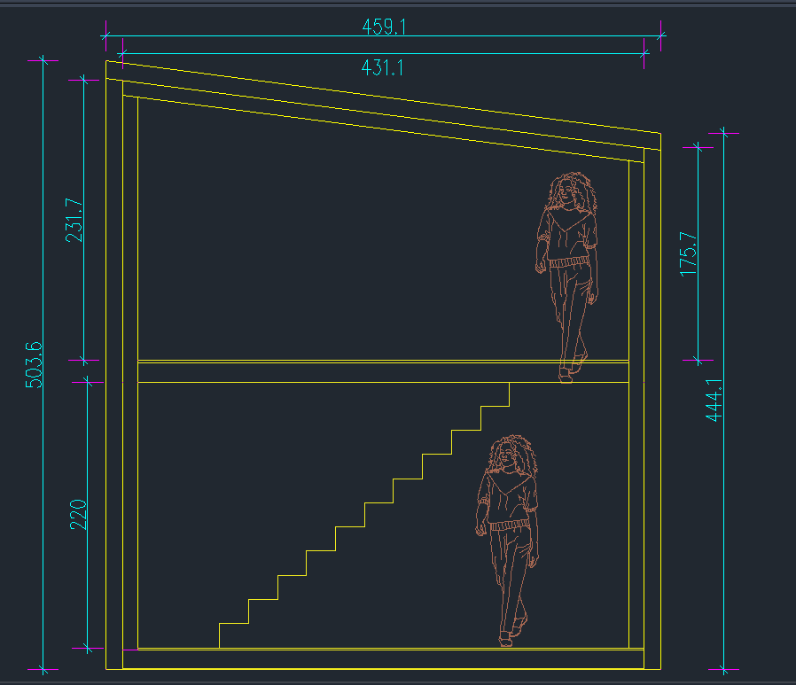
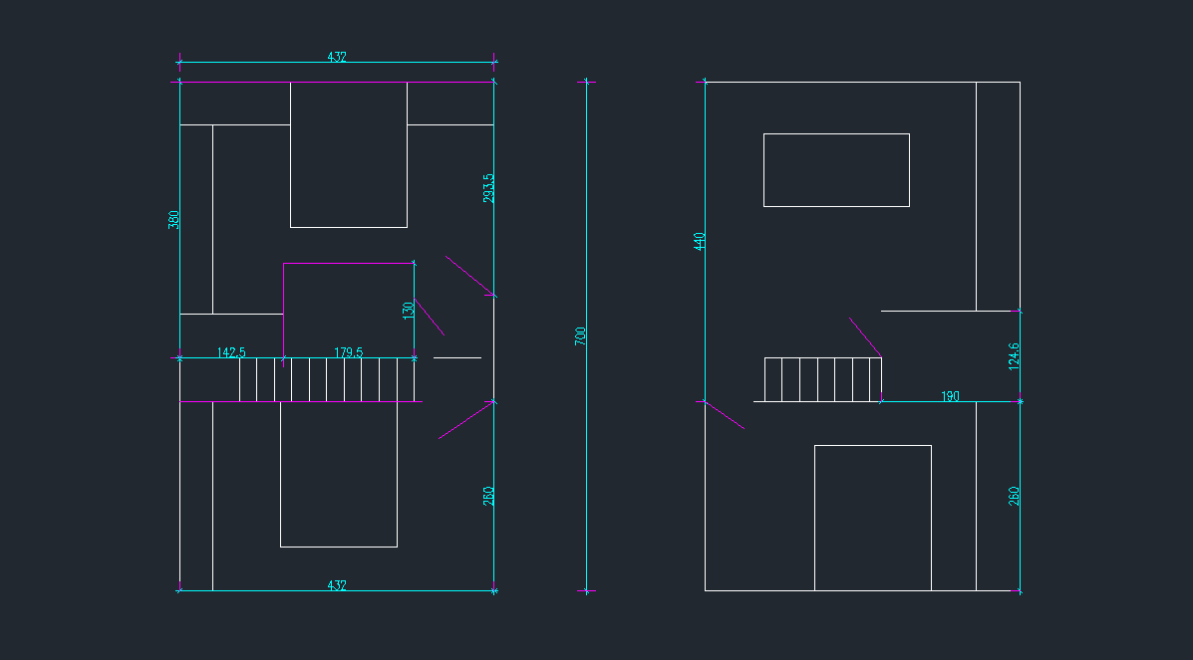
 | www.wooddesign.bg
 | Калкулация Tasos 67.93м2 (4,64*7,32м)
 | Три спални 2 бани: /от 6 до 8 души /
No | Описание | м.ед. | Колич. | Ед. Цена мат | Цена мат | Цена монтаж | Общо
1 | К-ция фасада,покрив, гредоред, стени 80х160 kvh | м3 | 3.33 | 690.00 | 2,297.70 | 3,163.50 | 5,461.20
2 | К-ция фасада,покрив, гредоред, стени 10х20 bsh | м3 | 0.54 | 850.00 | 459.00 | 513.00 | 972.00
3 | К-ция фасада,покрив, гредоред, стени 8х10 kvh | м3 | 2 | 690.00 | 1,380.00 | 1,900.00 | 3,280.00
4 | Масло | м2 | 250 | 1.91 | 477.50 | 1,625.00 | 2,102.50
5 | Обработка шперплат стени, таван, стълба и второ ниво | м2 | 250 | 1.20 | 300.00 | 1,625.00 | 1,925.00
6 | креп.ел. | м2 | 250 | 8.50 | 2,125.00 | 0.00 | 2,125.00
7 | Планки | бр. | 112 | 12.00 | 1,344.00 | 0.00 | 1,344.00
8 | Шперплат мебелен 18 мм | м2 | 250 | 17.60 | 4,400.00 | 3,750.00 | 8,150.00
9 | ОСБ 18 mm | м2 | 128 | 5.86 | 750.08 | 960.00 | 1,710.08 | 100 | 22 | 22
10 | ОСБ 10 mm | м2 | 128 | 3.11 | 398.08 | 832.00 | 1,230.08
11 | 12 см нео 18-20 кг /м3 топлоизолация | м2 | 128 | 10.00 | 1,280.00 | 704.00 | 1,984.00 |  |  | 22 | 32
12 | Лепило панел | м2 | 128 | 3.00 | 384.00 | 3,200.00 | 3,584.00 |  |  |  |  | 35
13 | Летвена скара 3х4 | м2 | 128 | 2.30 | 294.40 | 448.00 | 742.40
14 | Дъски 2.5 см | м3 | 1.875 | 270.00 | 506.25 | 13.13 | 519.38
15 | фолио 125 гр. | м2 | 150 | 1.50 | 225.00 | 300.00 | 525.00
16 | Фасада и покрив - ламарина | м2 | 128 | 64.00 | 8,192.00 | 2,048.00 | 10,240.00
17 | Дограма ПВЦ Бяла 5 камерна/без плъзгане/ | м2 | 26 | 120.00 | 3,120.00 | 2,600.00 | 5,720.00
18 | Врати | бр. | 5 | 300.00 | 1,500.00 | 350.00 | 1,850.00
19 | Стълба и второ ниво /вкл. мат по-горе/ | бр. | 1 | 0.00 | 0.00 | 1,500.00 | 1,500.00
20 | Каменна вата вътр. стени | м2 | 39 |  |  |  |  | 18 | 28
21 | ПОД и Основа | м2
22 | Баня и ободрудване
23 | ВиК и ЕЛ.ИНСТ.
24 | Под ет.1
25 | Мебели
26 | Транспорт
27 | Нощувки
 | Общо в Евро без ДДС |  |  | Общо | 29,433.01 | 25,531.63 | 54,964.64
 | Не са вкл. поз. от 21 до 26
 | Срок за доставка и монтаж,начин на плащане - доп. Уточнение.

 | С уважение: инж. Трифон Йотов
 | София 13.04.2026 г.
 | www.wooddesign.bg

Торос35
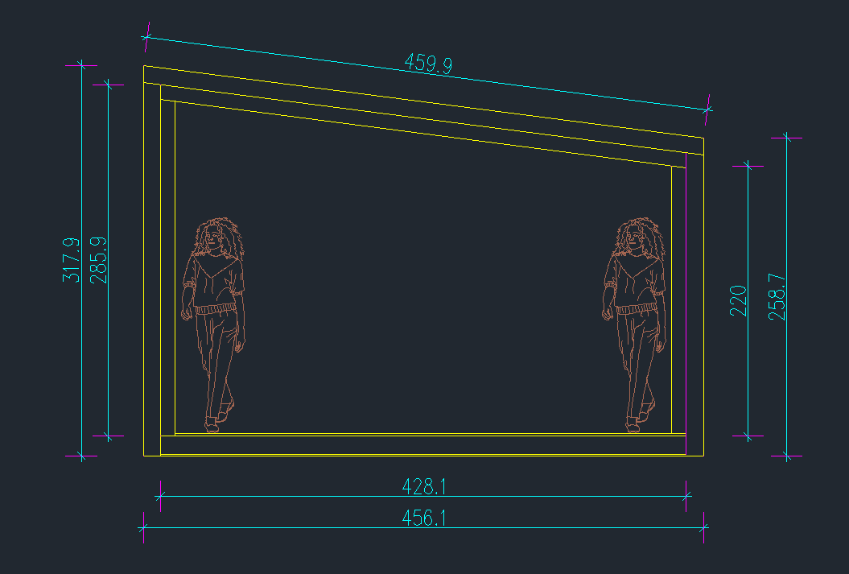
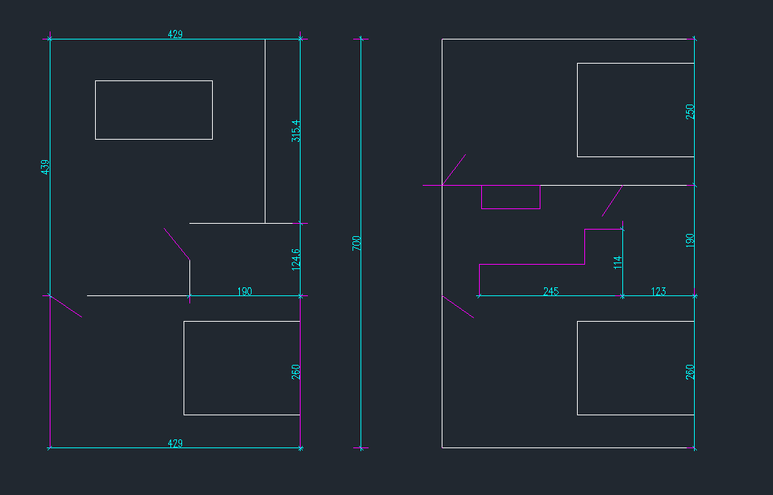
 | www.wooddesign.bg
 | Калкулация Tasos 35.07м2 (4,72*7,43м)
 | Една спалня, една баня: /от 2 до 4 души /
No | Описание | м.ед. | Колич. | Ед. Цена мат | Цена мат | Цена монтаж | Общо
1 | К-ция фасада,покрив, гредоред, стени 80х160 kvh | м3 | 1.67 | 690.00 | 1,152.30 | 1,586.50 | 2,738.80
2 | К-ция фасада,покрив, гредоред, стени 100х100 kvh | м3 | 0.13 | 690.00 | 89.70 | 123.50 | 213.20
3 | К-ция фасада,покрив, гредоред, стени 80х100 kvh | м3 | 0.52 | 690.00 | 358.80 | 494.00 | 852.80
4 | К-ция фасада,покрив, гредоред, стени 50х100 kvh | м3 | 0.8 | 690.00 | 552.00 | 760.00 | 1,312.00
5 | Масло 62.4+26 | м2 | 90 | 1.91 | 171.90 | 585.00 | 756.90 | f12 | pod | tavan | f3 | f4 | steni in vkl. Banja
6 | Обработка шперплат стени, таван, стълба и второ ниво | м2 | 170 | 1.20 | 204.00 | 1,105.00 | 1,309.00 | 27.48 | 31 | 33 | 17 | 21 | 30
7 | креп.ел. | м2 | 160 | 8.50 | 1,360.00 | 0.00 | 1,360.00
8 | Планки | бр. | 56 | 10.00 | 560.00 | 0.00 | 560.00
9 | Шперплат мебелен 18 мм | м2 | 150 | 17.60 | 2,640.00 | 2,250.00 | 4,890.00
10 | ОСБ 18 mm | м2 | 90 | 5.86 | 527.40 | 675.00 | 1,202.40 | 73 | 27
11 | ОСБ 10 mm | м2 | 90 | 3.11 | 279.90 | 585.00 | 864.90
12 | 12 см нео 18-20 кг /м3 топлоизолация | м2 | 90 | 10.00 | 900.00 | 495.00 | 1,395.00
13 | Лепило панел | м2 | 90 | 3.00 | 270.00 | 2,250.00 | 2,520.00
14 | Летвена скара 3х4 | м2 | 90 | 2.30 | 207.00 | 315.00 | 522.00
15 | Дъски 2.5 см | м3 | 1.25 | 270.00 | 337.50 | 8.75 | 346.25
16 | фолио 125 гр. | м2 | 150 | 1.50 | 225.00 | 300.00 | 525.00
17 | Фасада и покрив - ламарина | м2 | 90 | 64.00 | 5,760.00 | 0.00 | 5,760.00
18 | Дограма ПВЦ Бяла 5 камерна/без плъзгане/ | м2 | 10 | 120.00 | 1,200.00 | 1,000.00 | 2,200.00
19 | Врати | бр. | 2 | 300.00 | 600.00 | 140.00 | 740.00
20 | Стълба и второ ниво /вкл. мат по-горе/ | бр. | 1 | 0.00 | 0.00
21 | Каменна вата вътр. стени | м2 | 18 | 6.00 | 108.00 | 108.00 | 216.00
22 | ПОД и Основа | м2 | 30 | 60.00 | 1,800.00 | 2,100.00 | 3,900.00
23 | Баня и ободрудване
24 | ВиК и ЕЛ.ИНСТ.
25 | Мебели
26 | Транспорт
27 | Нощувки
 | Общо в Евро без ДДС |  |  | Общо | 19,303.50 | 14,880.75 | 34,184.25
 | Не са вкл. поз. от ….. до
 | Срок за доставка и монтаж,начин на плащане - доп. Уточнение.

 | С уважение: инж. Трифон Йотов
 | София 14.04.2026 г.
 | www.wooddesign.bg

